protocol
1. Protocol 구성
Baudrate = 115200, Parity = None, Stopbits = 1-bit, Data = 8-bits, Protocol 사이 10ms delay 필요
SOP | Length | Command | Data | Checksum | EOP
1-byte | 1-byte | 1-byte | n-bytes | 1-byte | 1-byte

Field | Size | Value | Description
SOP | 1-byte | 0xA5 | 패킷 시작 표시 (Start of Protocol)
Length | 1-byte | - | Data field의 바이트 수, "2. Command 목록" 참조, 최소 length = 1
Command | 1-byte | - | 수행할 명령 코드, "2. Command 목록" 참조
Data | n-bytes | - | 명령에 따른 가변 길이 데이터, "2. Command 목록" 참조, 최대 160byte까지 가능
Checksum | 1-byte | - | 오류 검출용, SOP부터 Data까지 byte단위로 합산한 값, overflow는 버림
EOP | 1-byte | 0x5A | 패킷 종료 표시 (End Of Protocol)

2. Command 목록
Command | Code | Length | Data | Description
Initial | 0x00 | 1-byte | 0 | XC24, XD04 전원 인가, 레지스터 설정, LED 전류 0mA, VLED On 필요, 다음 명령어까지 최소 250ms delay 필요 (VDD Ramp-up & Settling Time, IC Initial)
Quit | 0xFF | 1-byte | 0 | XC24, XD04 전원 차단, VLED Off 필요, 다음 명령어까지 최소 250ms delay 필요 (IC De-Initalize & VDD Off Time)
Status | 0xF0 | 1-byte | 우측 셀 참조 | Data = 0xA5 →수신 양호 / Data = 0x5A → 수신 불량
Current | 0x01 | 1-byte | 0 ~ 128 | LED 전류 설정 (1mA 단위 조절)
Bar On Select | 0x10 | n-bytes | 0 ~ 20 | 선택 Bar 점등 (Data = 0 → 전체 Bar 점등), "xc xd mapping" 시트 참조, multi-byte
Bar Off Select | 0x20 | n-bytes | 0 ~ 20 | 선택 Bar 소등 (Data = 0 → 전체 Bar 소등), "xc xd mapping" 시트 참조, multi-byte
Block On Select | 0x40 | n-bytes | 0 ~ 160 | 선택 Block 점등 (Data= 0 → 전체 Block 점등), "xc xd mapping" 시트 참조, multi-byte
Block Off Select | 0x80 | n-bytes | 0 ~ 160 | 선택 Block 소등 (Data= 0 → 전체 Block 소등), "xc xd mapping" 시트 참조, multi-byte |  |  |  |  |  | Vref | PAM | LD | PWM Duty | Effective Current
Low Current Mode | 0x02 | 1-byte | 0 or 1 | Data = 0 → Disable Low Currnet Mode / Data = 1 → Enable Low Currnet Mode; Low Current Mode : 우측 PAM, PWM 참조 |  |  |  |  |  | 800 | 25.006mA | 20 | 0.12% | 0.031mA

3. Control B'D <==> LED Bar Mapping ("xc xd mapping" sheet 참조할것)
Control B'D |  | LED BAR |  | LED BAR
D1 | <==> | #1 | 확대 | BLOCK #1 | BLOCK #21 | BLOCK #41 | BLOCK #61 | BLOCK #81 | BLOCK #101 | BLOCK #121 | BLOCK #141
D2 | <==> | #2 |  | XD #1 - ch1 | XD #1 - ch2 | XD #1 - ch3 | XD #1 - ch4 | XD #2 - ch1 | XD #2 - ch2 | XD #2 - ch3 | XD #2 - ch4
D3 | <==> | #3
D4 | <==> | #4
D5 | <==> | #5
… |  | …
D16 | <==> | #16
D17 | <==> | #17
D18 | <==> | #18
D19 | <==> | #19
D20 | <==> | #20

4. Example Screenshot
1) RS232 --> Control B'D
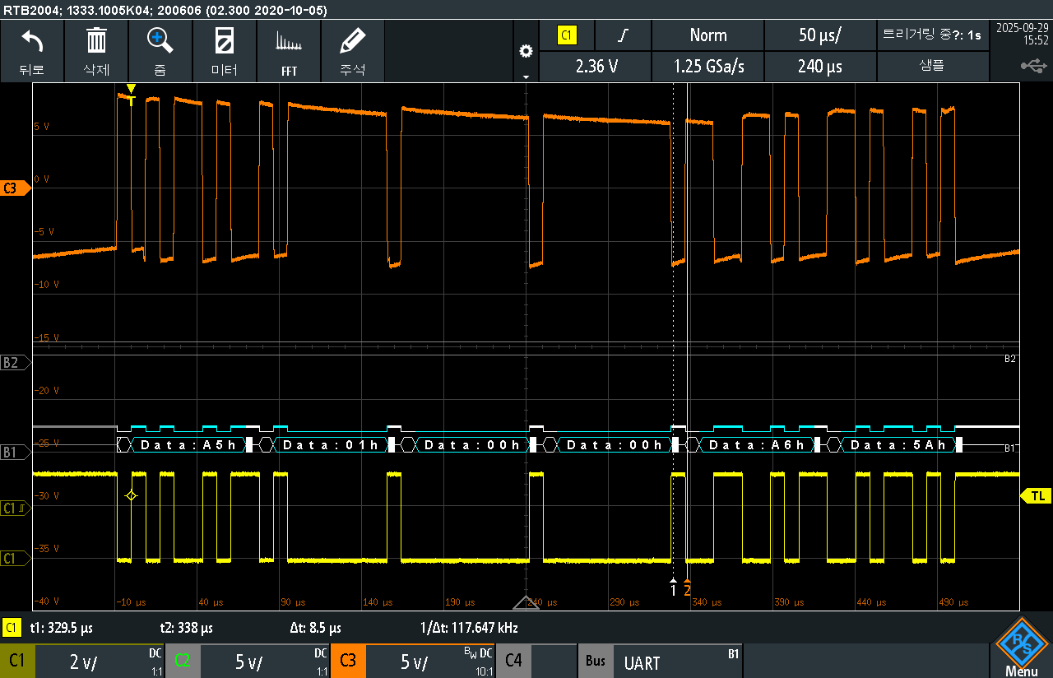

RS232

MCU

2) Control B'D --> RS232 (Good Packet)
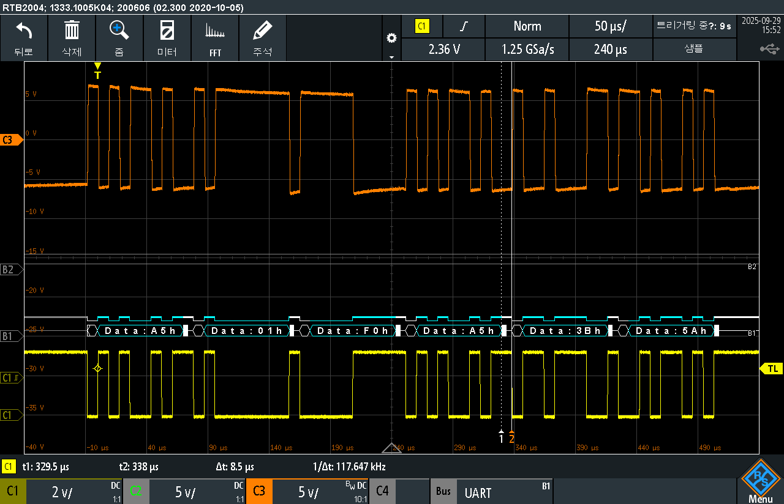

RS232

Data (response) Good Packet
Commad status

MCU

3) Control B'D --> RS232 (Bad Packet ex. Wrong checksum)
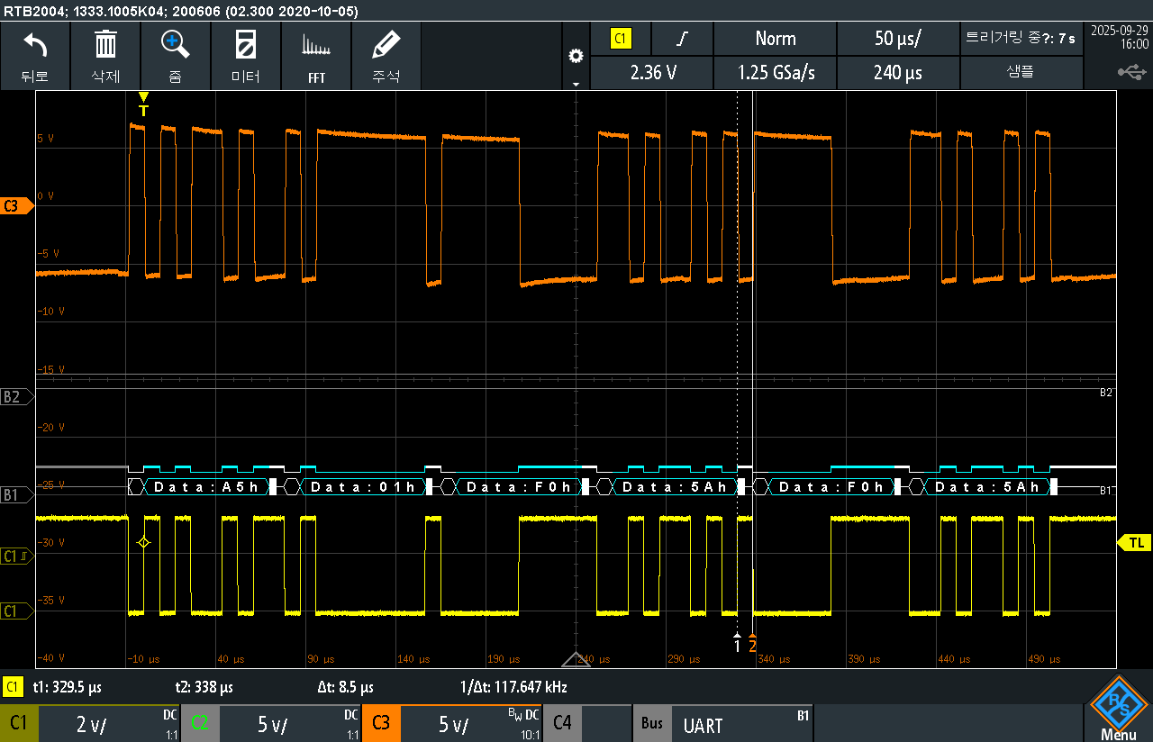

RS232

Commad status
Data (response) Bad Packet

MCU

B'D connector summary
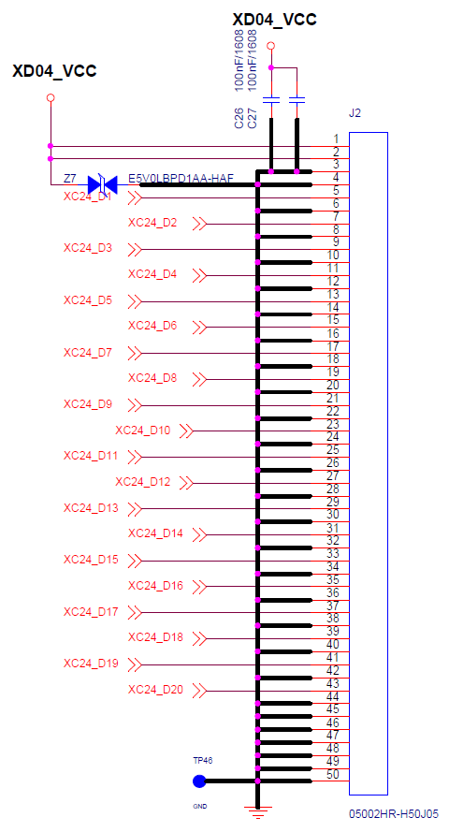
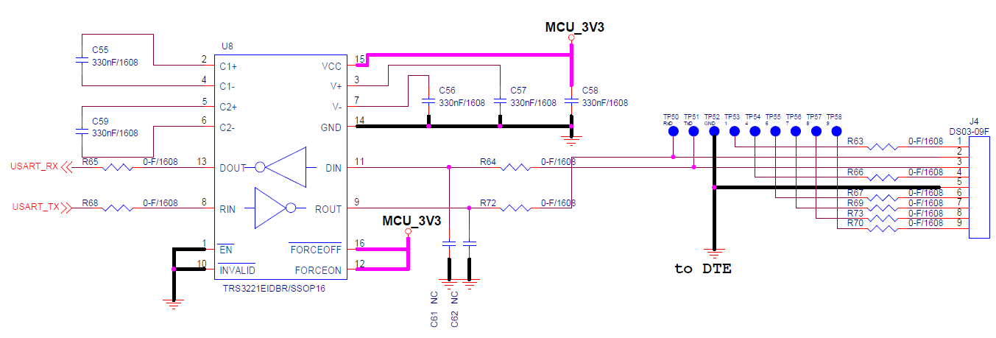
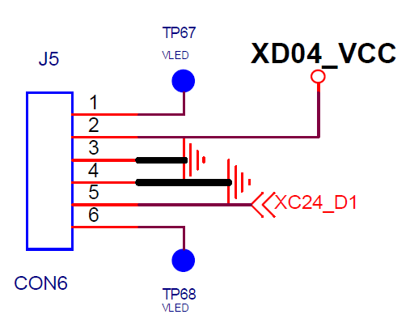
Control B'D <-> Interface B'D | Control B'D <-> RS232 | Control B'D <-> LED Bar (Control B'D 고장 판정을 위해 LED Bar 커넥터 실장)

example
Example with LED Bar No. 1
Sequence | command | data | XD #1 |  |  |  | XD #2 |  |  |  | Note
 |  |  | CH1 | CH2 | CH3 | CH4 | CH1 | CH2 | CH3 | CH4
 |  |  | Blk-1 | B-21 | B-41 | B-61 | B-81 | B-101 | B-121 | B-141
1 | Initial | 0 | 0 | 0 | 0 | 0 | 0 | 0 | 0 | 0 | xc, xd 초기화 진행, 초기 전류 0mA
좌측 커맨드 실행 결과
2 | current | 50 | 0 | 0 | 0 | 0 | 0 | 0 | 0 | 0 | 전류 50mA 설정; Block/BAR 선택 전이므로 아직 off 상태
3 | Bar On Select | 1 | 50 | 50 | 50 | 50 | 50 | 50 | 50 | 50 | 1번 Bar 점등
4 | Block Off Select | 1 | 0 | 50 | 50 | 50 | 50 | 50 | 50 | 50 | 1번 Block 소등
5 | Block Off Select | 61 | 0 | 50 | 50 | 0 | 50 | 50 | 50 | 50 | 61번 Block 소등
6 | Bar Off Select | 0 | 0 | 0 | 0 | 0 | 0 | 0 | 0 | 0 | 모든 Bar 소등
7 | Block On Select | 81 | 0 | 0 | 0 | 0 | 50 | 0 | 0 | 0 | 81번 Block 점등
8 | current | 100 | 0 | 0 | 0 | 0 | 100 | 0 | 0 | 0 | 전류 100mA 설정
9 | Block On Select | 0 | 100 | 100 | 100 | 100 | 100 | 100 | 100 | 100 | 모든 Block 점등
10 | current | 0 | 0 | 0 | 0 | 0 | 0 | 0 | 0 | 0 | 전류 0mA 설정 (Block On 이지만 전류 0mA라 소등)

Example with LED Bar No. 12
Sequence | command | data | XD #1 |  |  |  | XD #2 |  |  |  | Note
 |  |  | CH1 | CH2 | CH3 | CH4 | CH1 | CH2 | CH3 | CH4
 |  |  | Blk-12 | B-32 | B-52 | B-72 | B-92 | B-112 | B-132 | B-152
1 | Initial | 0 | 0 | 0 | 0 | 0 | 0 | 0 | 0 | 0 | xc, xd 초기화 진행, 초기 전류 0mA
좌측 커맨드 실행 결과
2 | current | 25 | 0 | 0 | 0 | 0 | 0 | 0 | 0 | 0 | 전류 25mA 설정; Block/BAR 선택 전이므로 아직 off 상태
3 | Bar On Select | 12 | 25 | 25 | 25 | 25 | 25 | 25 | 25 | 25 | 12번 Bar 점등
4 | Block Off Select | 12 | 0 | 25 | 25 | 25 | 25 | 25 | 25 | 25 | 12번 Block 소등
5 | Block Off Select | 52 | 0 | 25 | 0 | 25 | 25 | 25 | 25 | 25 | 52번 Block 소등
6 | Block Off Select | 92 | 0 | 25 | 0 | 25 | 0 | 25 | 25 | 25 | 92번 Block 소등
7 | Block Off Select | 132 | 0 | 25 | 0 | 25 | 0 | 25 | 0 | 25 | 132번 Block 소등 (현재 단계에서 ABAB 패턴 구현)
8 | Bar Off Select | 12 | 0 | 0 | 0 | 0 | 0 | 0 | 0 | 0 | 12번 Bar 소등
9 | current | 75 | 0 | 0 | 0 | 0 | 0 | 0 | 0 | 0 | 전류 75mA 설정; 선택된 Block/BAR가 없으므로 off 상태
10 | Block On Select | 12 | 75 | 0 | 0 | 0 | 0 | 0 | 0 | 0 | 12번 Block 점등
11 | Block On Select | 52 | 75 | 0 | 75 | 0 | 0 | 0 | 0 | 0 | 52번 Block 점등
12 | Block On Select | 92 | 75 | 0 | 75 | 0 | 75 | 0 | 0 | 0 | 92번 Block 점등
13 | Block On Select | 132 | 75 | 0 | 75 | 0 | 75 | 0 | 75 | 0 | 132번 Block 점등 (현재 단계에서 BABA 패턴 구현)

